箱唛扫码
Factory name (工厂名称)
PO. Number(订单号) | 82875-01 81257-01 81258-01 84632-01 84557-01 84569-01
Style Code.(款号) | 6807-759-712
Product Code.(产品编号) | RECYCLE CARE LABEL RECYCLE COMPONENT LABEL | Carton No.(箱号):
Inner Packages(包装方式） | 2000pcs/ bundle | 1/2
SIZE/qty (尺码/数量) | 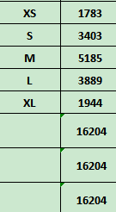
Carton Dimension（箱规） | 20*30*40 | Country of Origin：
Gross Weight（毛重） | 12.7KG | Made In China
Net Weight（净重） | 12.3KG
Remark（备注）

Factory name (工厂名称)
PO. Number(订单号) | 82875-01 81257-01 81258-01 84631-01 84557-01 84569-01
Style Code.(款号) | 6807-759-800
Product Code.(产品编号) | RECYCLE CARE LABEL RECYCLE COMPONENT LABEL | Carton No.(箱号):
Inner Packages(包装方式） | 2000pcs/ bundle | 2/2
SIZE/qty (尺码/数量) | 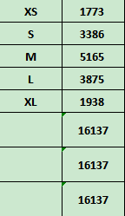
Carton Dimension（箱规） | 20*30*40 | Country of Origin：
Gross Weight（毛重） | 12.6KG | Made In China
Net Weight（净重） | 12.2KG
Remark（备注）

 | 06807759712017
 | 06807759712024
 | 06807759712031
 | 06807759712048
 | 06807759712055
 | 06807759712017
 | 06807759712024
 | 06807759712031
 | 06807759712048
 | 06807759712055

 | 06807759800011
 | 06807759800028
 | 06807759800035
 | 06807759800042
 | 06807759800059
 | 06807759800011
 | 06807759800028
 | 06807759800035
 | 06807759800042
 | 06807759800059

